11. Cấu trúc lặp - day 2
s


 | Bài tập 1: Vẽ hình trái tim

 | Bài tập 2: Tốc độ già đi của cha
 | Nhập từ bàn phím tuổi cha và tuổi con (tuổi cha hơn tuổi con ít nhất là 25).
 | Đưa ra màn hình bao nhiêu năm nữa thì tuổi cha gấp đôi tuổi con.

 | Bài tập 3: Ràng buộc dữ liệu vào là số nguyên tố.
 | Viết chương trình kiểm tra giá trị nhập vào có phải là số nguyên tố không. Yêu cầu nhập lại đến khi đúng là số nguyên tố.

7. Variable, Operator & Data ty
Bài 1: Xây dựng ứng dụng tính tiền tips đơn giản
Mô tả:
Nhập vào số tiền bill, mức độ hài lòng tương ứng với % tiền tips tính từ bill và số người được chia tips
Mức độ hài lòng về dịch vụ có 5 mức độ:
Outstanding: 30%
Good: 20%
It was OK: 15%
BAD: 10%
Terrible: 5%
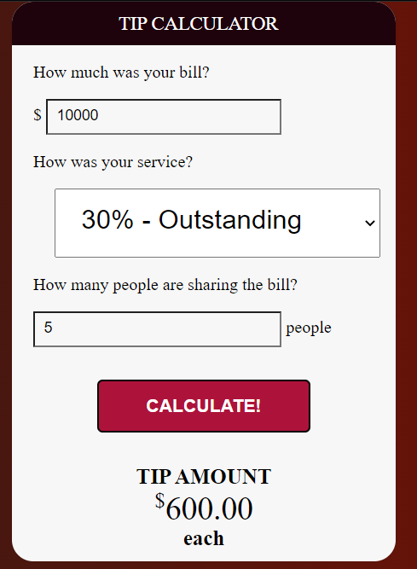
Ví dụ:

ss5. HTML Form & Table
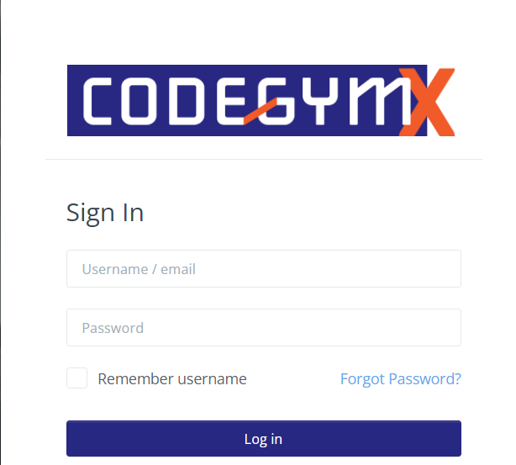
Bài tập 1: Thiết kế layout
Yêu cầu: thiết kế layout có bố cục như bên dưới, không quan trọng màu sắc
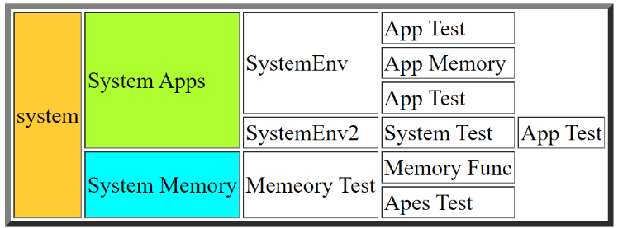

Bài tập 2: Thiết kế form đăng nhập hệ thống CodeGym

ss4_git&html
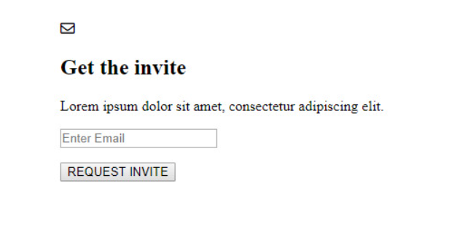
 | BÀI TẬP JAME CHO HỌC VIÊN HỌC LẠI MODULE 1

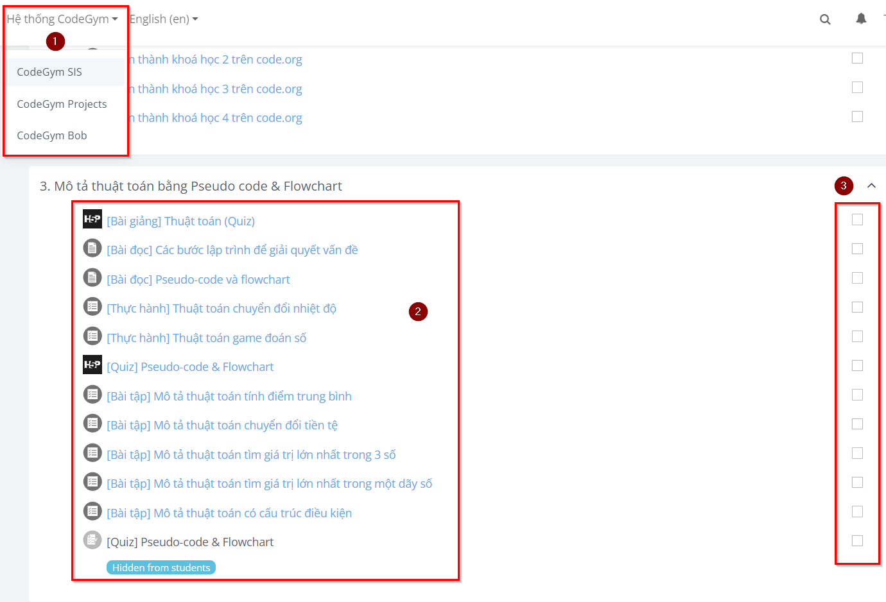
Bài 1 : Thiết kế giao diện James
Thiết kế giao diện đơn giản sau
Các tiêu chí
1. Có drop down
2. Các mục chứa link dẫn đến bài học tương ứng
3. Có các checkbox như hình

Bài 2: Thiết kế giao diện đơn giản
Thực hiện code HTML theo nội dung design dưới đây:

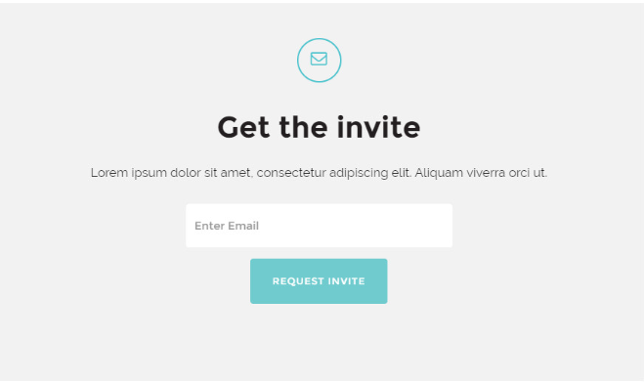

Đáp án

